关系图
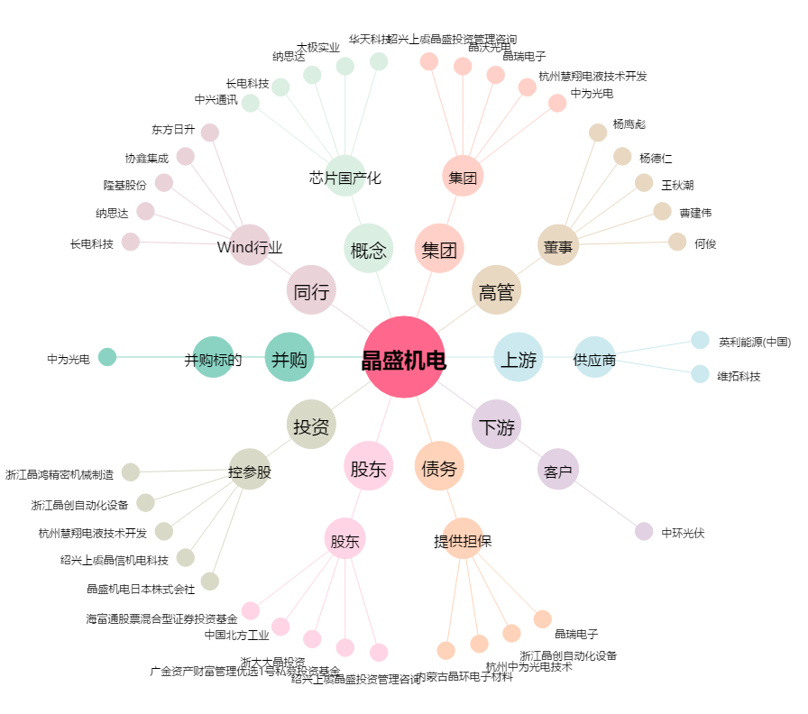
晶盛机电[300316.SZ] - 关系概览图

